案内
神奈川県ミニバスケットボール連盟
ミニバス後援会

Mini Basketball Supporter's Association
2019
年度後援会員大募集!!



～小さな支えが大きな力に！～

神奈川県におけるミニバスケットボールのさらなる普及と発展を目的とし、
昨年度より、神奈川県ミニバスケットボール連盟後援会が発足されております。
本会では、神奈川県ミニバスケットボール連盟の支援に関する事業。
テレビ放映に関する事業。 選手並びに会員相互の親睦に関する事業。
その他、目的達成に必要な事業。を行って参ります。
輝く未来ある子供たちのために、地域の企業のみなさんをはじめミニバスを
経験しご卒業された先輩方や現役の選手・保護者の方々にお声を掛けさせて
いただいております。
趣旨をご理解いただいたうえ、一人でも多く加入をお願い申し上げます。
お申し込み方法は、別紙申込用紙からお願いいたします。

ミニバスの試合をＴＶ放映で!!
ミニバスの試合をＴＶ放映で!!

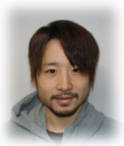
ミニバスＯＢからのひと言

こんにちは、田臥勇太です。
神奈川のミニバスは全国の中でも盛んでありレベルも高く今までにたくさんの
有名選手が輩出されています。

これからも神奈川から未来に羽ばたく子供が一人でも多く育ちバスケットを
好きになってくれる子供がひとりでも多く増えてくれることを願っています。

田臥 勇太
私も神奈川県のミニバス出身者です。これからも後援会の方々と共に子供達の為
にサポートしていきたいと思います。

どうぞ宜しくお願いいたします。

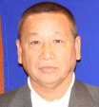
ご挨拶

こんにちは、後援会会長の田臥です。
神奈川のミニバスの発展に対し、微力ながら努力していきたいと思います。
どうか皆様の、ご支援ご協力の程、宜しくお願いします。

写真

神奈川県ミニバスケットボール連盟後援会会長
田臥直人

現金申込用
神奈川県ミニバスケットボール連盟後援会
2019年度入会申込書

会費振込日 |  | 西暦 |  | 年 |  | 月 |  | 日

入会者 | フリガナ |  | 地区 | 会員種別 |  | 会費１口 | 加入口数 | 納入会費
 | 名 称 |  | 平塚 | 個人 |  | ¥1,000
 |  |  |  | チーム |  | ¥3,000
 |  |  |  | 法人 |  | ¥10,000
連絡先 | 〒 |  | ※この用紙により得られた個人情報は、保護・管理に十分留意しながら標記後援会運営に関してのみ使用し、他の目的では一切使用いたしません。退会された場合は、責任をもって破棄いたします。
 | 住 所
 | 電話番号
 | ＦＡＸ番号 |  | ※神奈川県ミニバスケットボール連盟後援会ページに名称を掲載させていただきます。掲載を希望されない方は、地区担当者までお申し付けください。
 | e-mail 添付ファイルが読めるもの

☆入会申し込み方法
①上表の着色されたセルに必要事項を入力してください。
 | 会員種別のセルは、いずれか１カ所に○印を入力してください。
 | 納入会費のセルは自動計算されます。

②入力が完了したら別名で保存してください。
 | ご自身の保管用としてお持ち下さい。

③下記担当者へ申込書と入会金をご用意のうえお渡し下さい。

 | 地 区 | 窓口氏名 | e-mailアドレス |  |  |  |  | 上表に入力後、別名で保存してから、左記アドレスをクリックして添付してください。ファイル添付をお忘れなく！
 | 川崎 | 栗原 竜一 | mitsuki.2005.ryu@ezweb.ne.jp
 | 横浜 | 井崎 拓美 | izaizamail23@gmail.com
 | 横須賀 | 小川 秀樹 | nakoukana@ogawax.net
 | 湘南 | 田中 たかし | nogami3@wonder.ocn.ne.jp
 | 北相 | 養田 百合子 | a.y.k.t-_-yoda@tbu.t-com.ne.jp
 | 平塚 | 田中 緑 | tdb.mido.stt@tbz.t-com.ne.jp
 | 小田原 | 奥津 真 | oku0150@jcom.zaq.ne.jp
 | 地区なし | 小川 秀樹 | nakoukana@ogawax.net

※郵送の場合の送付先
〒 | 239-0827 | 横須賀市久里浜台2-19-1
 |  | 小川秀樹
 |  | 090-9389-2418

 |  |  | 切取線
領収書
 |  |  |  |  |  |  |  | 平成 年 月 日

 |  |  |  |  |  |  | 様

口
 |  | × |  |  | ＝ |  |  | 円

 |  | 但し、神奈川県ミニバスケットボール連盟後援会申込金として

 |  |  |  |  |  |  |  | 神奈川県ミニバスケットボール連盟後援会
 |  |  |  |  |  |  |  | 会長 田臥 直人

記載例
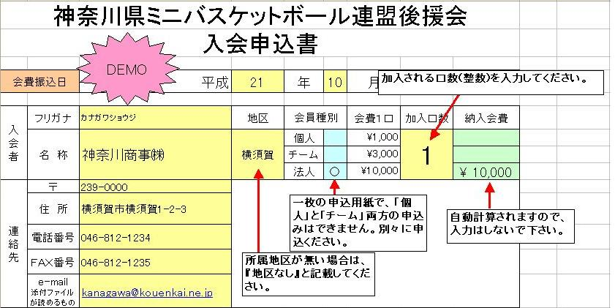
記載例
DEMO
所属地区が無い場合は、『地区なし』と記載してください。

個人の場合

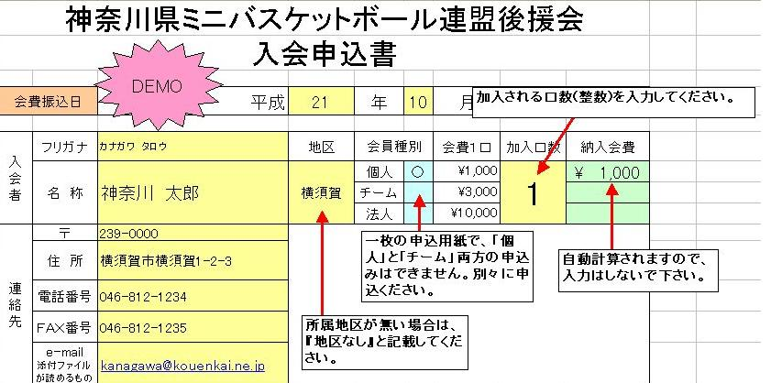

チームの場合

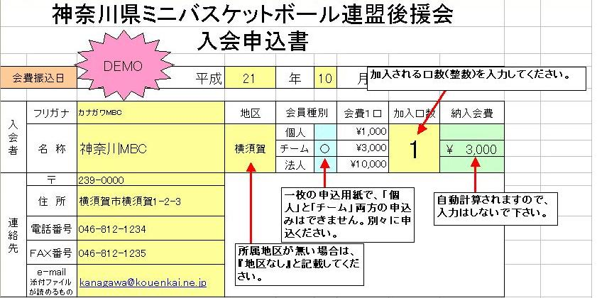

法人の場合

